各会社一覧
テルマエホーム 090-1111-2222

アイコンと色 賃貸がグリーン系 中古がオレンジ系 新築がブルー系
 | 物件一覧

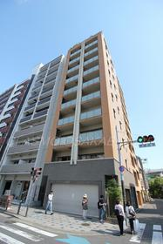
 |  | マンション |  | 物件名
 |  | 賃貸 |  | テルマエロマエ心斎橋

 |  |  | 賃料 |  | 97000円
 |  |  | 敷金/礼金 |  | 0円
 |  |  | 保証金 |  | 0円
 |  |  | 最寄駅 |  | Osaka Metoro御堂筋線 心斎橋駅 徒歩5分
参考サイトイメージ
https://www.athome.co.jp/chintai/osaka/ishibashihandaimae-st/list/ の一覧の各物件のイメージ でサムネ写真が縦並び希望
 |  |  | 住所 |  | 大阪市中央区島之内

 |  |  | 築年数 |  | 築１０年
 |  |  | 間取り |  | 1DK
 |  |  | 専有面積 |  | 38㎡

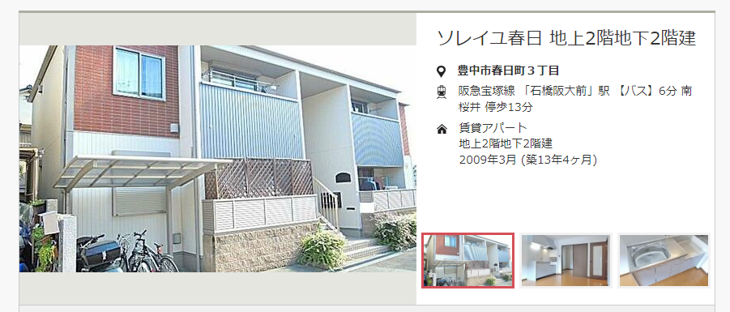
 |  |  | 詳細はこちら

 |  | マンション |  | 物件名
 |  | 中古 |  | テルマエプレサンス心斎橋

 |  |  | 価格 |  | 2500万円
 |  |  | 最寄駅 |  | Osaka Metoro御堂筋線 谷町六丁目 徒歩5分
 |  |  | 住所 |  | 大阪市中央区島之内
 |  |  | 築年数 |  | 築１０年
 |  |  | 間取り |  | 2DK
 |  |  | 建物面積 |  | 38㎡
 |  |  | 土地面積 |  | 50㎡

 |  |  | 詳細はこちら

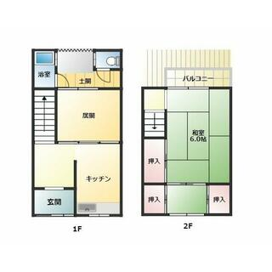
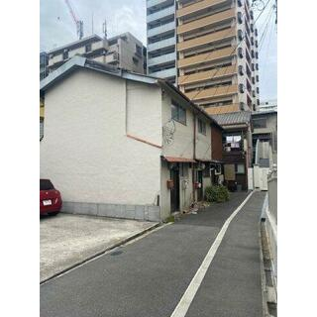
 |  | 一戸
 |  | 新築

 |  |  | 価格 |  | 2500万円
 |  |  | 最寄駅 |  | Osaka Metoro御堂筋線 谷町六丁目 徒歩5分
 |  |  | 住所 |  | 大阪市中央区島之内
 |  |  | 築年数 |  | 築0.5年
 |  |  | 間取り |  | 2DK
 |  |  | 建物面積 |  | 38㎡
 |  |  | 土地面積 |  | 50㎡

 |  |  | 詳細はこちら

 |  | マンション
 |  | 新築

 |  |  | 価格 |  | 2500万円
 |  |  | 最寄駅 |  | Osaka Metoro御堂筋線 谷町六丁目 徒歩5分
 |  |  | 住所 |  | 大阪市中央区島之内
 |  |  | 築年数 |  | 築0.5年
 |  |  | 間取り |  | 2DK
 |  |  | 建物面積 |  | 38㎡
 |  |  | 土地面積 |  | 50㎡

 |  |  | 詳細はこちら

物件詳細ページ（マンション賃貸）
賃貸がグリーン系 中古がオレンジ系 新築がブルー系
テルマエホーム 090-1111-2222
アイコンと色 賃貸がグリーン系 中古がオレンジ系 新築がブルー系
 | 物件詳細
 | マンション
 | 賃貸 |  | プレサンステルマエ
画像
画像
背景やデザインイメー時の参考
https://www.homes.co.jp/chintai/room/099bad46b89ebdfb58c4ec1efcbcbc427716b6da/?bid=1435770008859

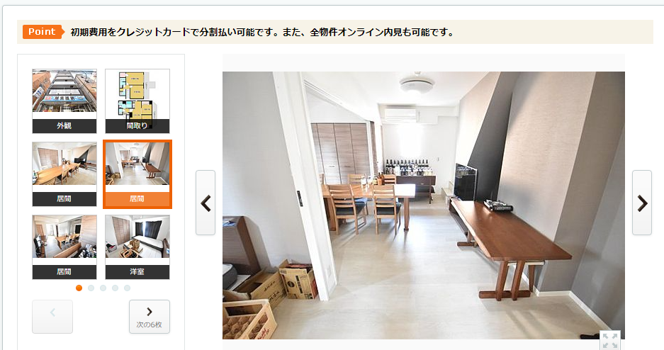
 |  |  |  |  |  |  | 賃料 | 97000円
 |  |  |  |  |  |  | 敷金/礼金 | 0円
 |  |  |  |  |  |  | 保証金 | 0円
 |  |  |  |  |  |  | 最寄駅 | Osaka Metoro御堂筋線 心斎橋駅 徒歩5分
 |  |  |  |  |  |  | 住所 | 大阪市中央区島之内
 |  |  |  |  |  |  | 築年数 | 築１０年
 |  |  |  |  |  |  | 間取り | 1DK
 |  |  |  |  |  |  | 専有面積 | 38㎡

サムネ写真が下に並んでおり、クリックすると上部の写真アップになるようにしたい。
写真は複数毎入れられるようになっている。

デザインイメー時の参考
https://www.homes.co.jp/chintai/room/099bad46b89ebdfb58c4ec1efcbcbc427716b6da/?bid=1435770008859

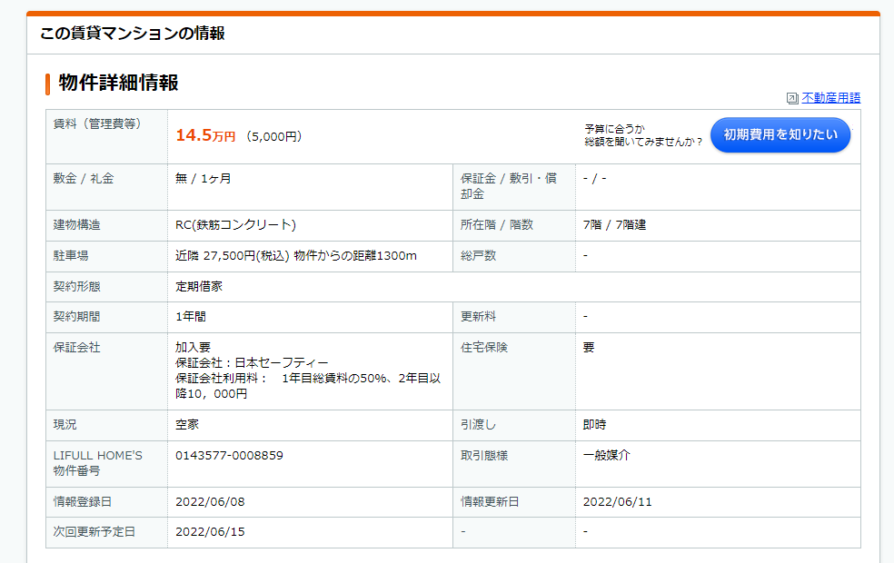

画像
画像
 |  | 物件詳細やこだわり/設備・条件

 |  | 賃料 |  | 97000円
 |  | 礼金 |  | 0円 | 保証金 | 0円
 |  | その他費用 |  | -
 |  | 建物構造 |  | 鉄筋 | 所在階/階数 | 10階/5階
 |  | 駐車場 |  | 有 | 総戸数 | 40戸
 |  | 契約期間 |  | 2年 | 更新料 | 1ヶ月分
 |  | 保証会社 |  | - | 住宅保険 | -
 |  | 管理 |  | -
 |  | 現状 |  | 即入居可能
 |  | 引き渡し |  | 即入居可能
 |  | その他アピールポイント

画像
画像
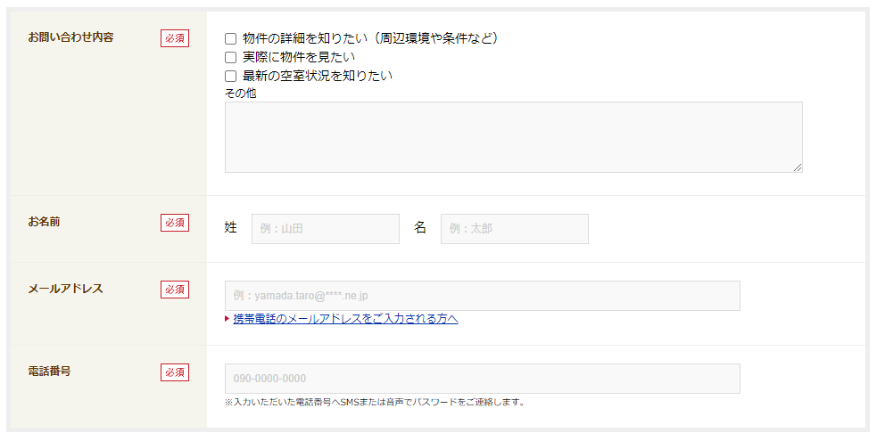

デザインイメージはこのままな感じ

物件詳細ページ（一戸建て賃貸）
テルマエホーム 090-1111-2222

 | 物件詳細
 | 一戸
 | 賃貸 |  | 〇〇〇で〇〇〇な一戸建て！

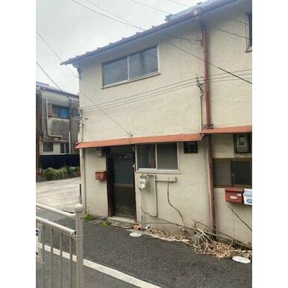
 |  |  |  |  | 賃料 |  | 97000円
 |  |  |  |  | 敷金/礼金 |  | 0円
 |  |  |  |  | 保証金 |  | 0円
 |  |  |  |  | 最寄駅 |  | Osaka Metoro御堂筋線 心斎橋駅 徒歩5分
 |  |  |  |  | 住所 |  | 大阪市中央区島之内
 |  |  |  |  | 築年数 |  | 築１０年
 |  |  |  |  | 間取り |  | 1DK
 |  |  |  |  | 専有面積 |  | 38㎡

 |  | 物件詳細やこだわり/設備・条件

 |  | 賃料 | 97000円
 |  | 礼金 | 0円 | 保証金 |  | 0円
 |  | その他費用 | -
 |  | 建物構造 | 鉄筋 | 所在階/階数 |  | 10階/5階
 |  | 駐車場 | 有 | 総戸数 |  | 1
 |  | 契約期間 | 2年 | 更新料 |  | 1ヶ月分
 |  | 保証会社 | - | 住宅保険 |  | -
 |  | 管理 | -
 |  | 現状 | 即入居可能
 |  | 引き渡し | 即入居可能
 |  | その他アピールポイント

物件詳細ページ（一戸建て中古）
テルマエホーム 090-1111-2222

 | 物件詳細
 | 一戸
 | 中古 |  | 〇〇〇で〇〇〇な一戸建て！

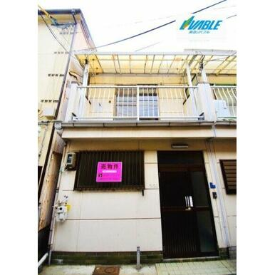
 |  |  |  |  | 価格 |  | 2500万円
 |  |  |  |  | 最寄駅 |  | Osaka Metoro御堂筋線 谷町六丁目 徒歩5分
 |  |  |  |  | 住所 |  | 大阪市中央区島之内1-1-1
 |  |  |  |  | 築年数 |  | 築１０年
 |  |  |  |  | 間取り |  | 2DK
 |  |  |  |  | 建物面積 |  | 38㎡
 |  |  |  |  | 土地面積 |  | 50㎡
 |  |  |  |  | 主要採光面 |  | 南東

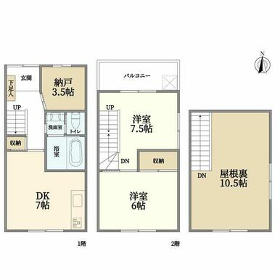

 |  | 物件詳細やこだわり/設備・条件

 |  | 物件名 | 一戸建て2LDK＋S
 |  | 価格 | 2500万円 | 間取り |  | 2LDK＋S
 |  | 販売戸数 | 1 | 総戸数 |  | 1
 |  | 専有面積 | 63.71㎡ | その他面積 |  | 庭面積：11.8㎡
 |  | 所在階/構造・階建 | 2階建て | 完成時期（築年月） |  | 2008-05-01
 |  | 住所 | 大阪市中央区島之内1-1-1 | 交通 |  | 地下鉄長堀鶴見緑地線「松屋町」歩7分
 |  |  |  |  |  | 地下鉄堺筋線「堺筋本町」歩7分
 |  |  |  |  |  | 地下鉄谷町線「谷町四丁目」歩7分
 |  | その他アピールポイント

物件詳細ページ（一戸建新築）
テルマエホーム 090-1111-2222

 | 物件詳細
 | 一戸
 | 新築 |  | 〇〇〇で〇〇〇な一戸建て！

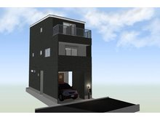
 |  |  |  |  | 価格 |  | 5500万円
 |  |  |  |  | 最寄駅 |  | Osaka Metoro御堂筋線 谷町六丁目 徒歩5分
 |  |  |  |  | 住所 |  | 大阪市中央区島之内1-1-1
 |  |  |  |  | 築年数 |  | 築１０年
 |  |  |  |  | 間取り |  | 4LDK
 |  |  |  |  | 建物面積 |  | 38㎡
 |  |  |  |  | 土地面積 |  | 51.55m2（実測）
 |  |  |  |  | 主要採光面 |  | 南東

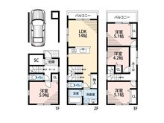

 |  | 物件詳細やこだわり/設備・条件

 |  | 物件名 | プレサンステルマエ
 |  | 価格 | 5500万円 | 間取り |  | 4LDK
 |  | 販売戸数 | 1 | 総戸数 |  | 1
 |  | 専有面積 | 63.71㎡ | その他面積 |  | 庭面積：11.8㎡
 |  | 所在階/構造・階建 | 2階建て | 完成時期（築年月） |  | 2008-05-01
 |  | 住所 | 大阪市中央区島之内1-1-1 | 交通 |  | 地下鉄長堀鶴見緑地線「松屋町」歩7分
 |  |  |  |  |  | 地下鉄堺筋線「堺筋本町」歩7分
 |  |  |  |  |  | 地下鉄谷町線「谷町四丁目」歩7分
 |  | その他アピールポイント

